상품제안서
ALIO 고속거치무선 충전 + 펜꽂이 바운스 멀티 Qi 블루투스스피커 | 상품코드: F30376

 |  |  |  |  |  |  | 02-412-0044 | www.easy1.co.kr
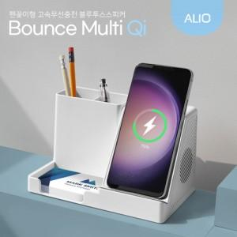

【상세/제작정보】 | <p><span style="font-size: 12pt;"><b>* 배송비- 한박스 5000원 부가세별도</b></span></p>

【인쇄/포장옵션】 | 레이저, 풀칼라, 기타 / 포장지포장

【공급단가】 | 수량 | 50~ | 100~ | 300~ | 500~ | 1,000~
*VAT별도 | 단가 | 17,500원 | 17,220원 | 16,800원 | 16,380원 | 16,100원

【상품 URL】 | http://www.easy1.co.kr/src/goods_detail.php?gdno=30376

